新Excel结构需求
一. | 新导表工具和Excel结构优势概述
 | 1. | 提高配表效率，使策划能做到策划案与正式配置表同步给出
 | 2. | 提升Excel表可读性
 | 3. | 策划可对导出数据的正确性负责
 | 4. | 可读性更强的前后端配置
 | 5. | 更灵活的表头
 | 6. | 更方便的ID错误检测和ID重构
 | 7. | 配置表可随意插入辅助列，注释列
二. | 改进详述
 | 1. | 提高配表效率
 |  | 现在的配表方式，大多使用拼字符串方式。策划在做表时，需要自己做一个设计表和填表工具，把公式生成的"字符串代码"粘贴到配置表中。
 |  | 这种方式大大降低配表效率，使策划无法做到策划案和数据同步输出。
 |  | 同时，由于配表过程较为繁琐，使数值策划更"不愿意"大幅修改数值，降低数值优化的迭代次数。
 | 2. | 提升Excel表可读性
 |  | 现在拼字符串的配表方式，几乎无法做到所见即所得。
 |  | 以drop表为例：
 |  |  | 老的配置表格式，完全看不出掉落的到底是什么。
 |  |  | 新的配置表格式，仅仅看配置表，已经大概知道各掉落组的产出概况。
 |  | 镇魂街项目表：

 |  | 新配置表：
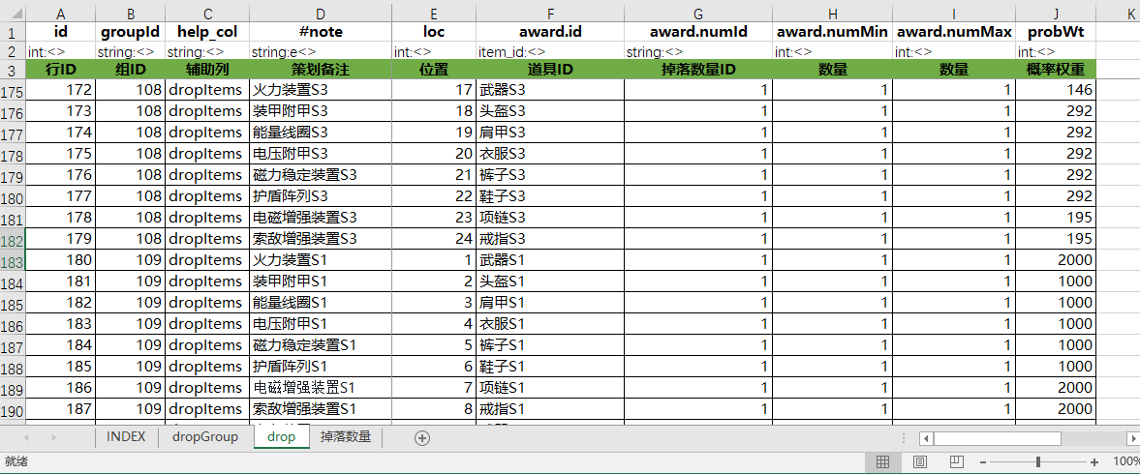

 | 3. | 策划可对导出数据的正确性负责
 |  |  | 新的导表工具支持导出文件路径配置。策划可以把配置表导出到对应的客户端和服务端工程目录。
 |  |  | 运行测试通过后，再通过对比工具检查。
 |  |  | 再确认无误后，再提交配置表和导出文件，大大降低出BUG的几率。
 |  |  | 同时，导表工具也支持ID检测功能。如果策划填写一个不正确的ID，导表工具在导出阶段会进行报错。告诉策划哪张表，哪一行，哪一列的数据有错。
 | 4. | 可读性更强的前后端配置
 |  |  | 新的导表工具，可以导出注释。
 |  |  | 新的导表工具，也可以做到多表合并。
 |  |  | 这样一来，程序几乎不用看Excel表，只看lua文件，就可以了解配表的各项细则。
 |  |  | 既方便理解策划案，也方便当策划填错数据时，帮忙查错。
 | 5. | 更灵活的表头
 |  | 新的配表支持更灵活的表头，表头可以table和array无限嵌套
 |  | 比如：
 |  |  | cost[1].id，cost[1].val.w，cost[1],val.v，cost[1].val.vipV[1]，cost[1].val.vipV[2]，cost[1].val.vipV[3]
 |  |  | 所有需要消耗的地方，都是用这个结构，程序对cost结构写一个共通的方法，就实现了功能的服用。
 |  |  | 当有新的需求时，策划可以在原有结构上添加字段，程序修改共通代码即可。
 | 6. | 更方便的ID错误检测和ID重构
 |  |  | 新的导表工具，鼓励使用中文ID，如itemId,cardId,dropId,skillId等。导表工具会把中文转换为对应的ID。
 |  |  | 当哪个道具不想要的时候，可以放心的把这个道具删掉。而后把所有表导出一遍，导表工具会报错，精确报出哪一行哪一列错误。
 |  |  | 策划只要把对应的报错修复即可。
 |  |  | 当策划觉得ID段的设计不合理，在游戏非上线阶段，完全可以重新填写ID段，把所有表重新导一遍即可。
 | 7. | 配置表可随意插入辅助列，注释列
 |  |  | 策划在填表时，时长会用到辅助列，便于公式填写。
 |  |  | 优势也会增加辅助列，作为表中的注释。
 |  |  | 能在表中插入一些不需导出的列，是十分方便的。

三. | 导表工具功能详述
 | 1. | 路径配置

 |  | 在导表工具下，有个config.xml配置文件。使用前需要正确配置路径才能正常使用
 |  | cli字段表示导出的客户端路径
 |  | serv字段表示导出的服务端路径
 |  | excelPath表示Excel表的存放位置，自定义数据类型会读取该路径下的对应配置表，生成相应的数据类型值域表。
 |  | lua_cfg表示导表工具用到的lua代码。在类型中填写dataFromLuaFile，就可以在单元格中填写对应的lua代码，导出的是lua代码的执行结果。
 | 2. | INDEX表
 |  | 只有配置了INDEX页签的表，才能被导表工具导出
 |  | INDEX表配置了各sheet的导出文件和各表的索引结构。是导表程序导出某张表的运行、起点。
 |  | a. | 截图
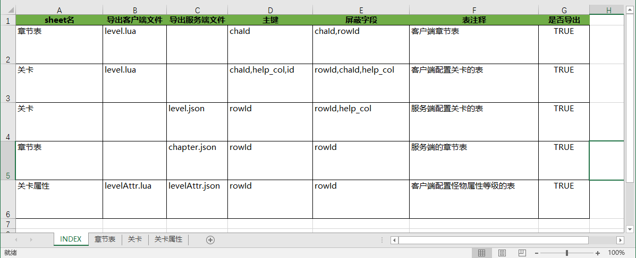

 |  | b. | 各字段详述
 |  |  | 1) | sheet名
 |  |  |  | 各页签(sheet)的名字
 |  |  | 2） | 导出客户端文件，导出服务端文件
 |  |  |  | 配置XX.lua或XX.json，表示导出到客户端和服务端的文件名
 |  |  |  | 后缀名表示导出文件的格式，目前只支持lua和json两种类型
 |  |  | 3） | 主键
 |  |  |  | 表示该表的主键，支持多重主键，用","分隔
 |  |  | 4） | 屏蔽字段
 |  |  |  | 配置使一些字段不导出。
 |  |  |  | 通常在多级索引时，实际上程序拿到键时，已经知道这个字段是什么了，没必要再导出一遍。
 |  |  | 5） | 表注释
 |  |  |  | 策划配置这个表的作用，规则说明。导出到lua文件中，方便程序编写代码。
 |  |  | 6） | 是否导出
 |  |  |  | 填写为TRUE时，才能被导出
 |  |  |  | 一般说来，策划会事先规划好多个系统，但不见得这个版本制作。可以把相应表先配好，不导出，要制作时再导出。
 |  | c. | 表的索引
 |  |  | 配置表的主键索引，用","分隔
 |  |  | 生成数据表时，会根据配置的索引进行生成
 |  |  | 索引的规则和数据库相似，不能出现完全重复的索引。出现后会报错。
 |  |  | 整型索引，必须保证连续，比如不能出现第1章，第3章，没有第2章。
 |  |  | 如果一定要支持这样配，请使用字符串索引。
 |  |  | PS：在lua中，一个字符1字节，1个number占8字节，通常情况下，字符串做键更省内存。
 |  | d. | 合表功能
 |  |  | 当两个导出文件，名字相同时，将会发生合表。
 |  |  | 这种功能通常在这两种情况下使用。
 |  |  | 1） | 配置有2层结构，如章节、关卡。每一章有其对应的配置，每一关页游其对应的配置。
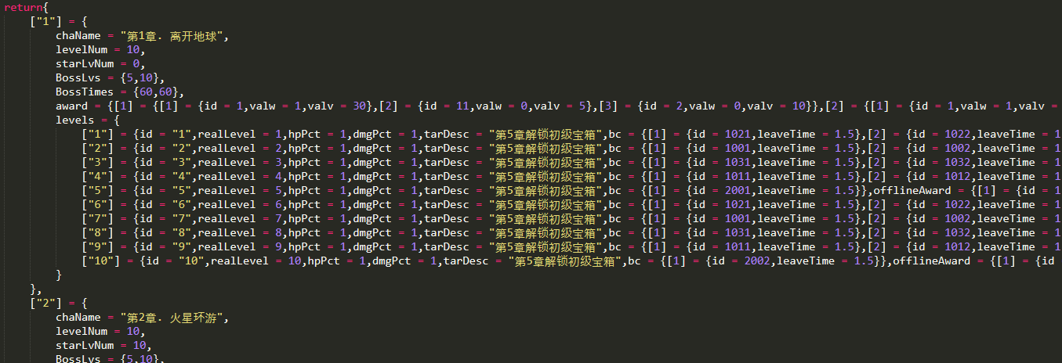

 |  |  | 2） | 一个配置表，想放到不同的表中配置，方便管理。
 |  |  |  | 最常见的就是道具表。可以建多个sheet，如货币，基础道具，装备，宝物，卡牌碎片等多个sheet，方便策划管理
 | 3. | 表头规则，单元格规则
 |  | a. | 截图

 |  | b. | 三行数据概述
 |  |  | 第1列是导出的程序字段，目前要求强制是英文
 |  |  | 第2列是类型字段，冒号前面是类型，冒号后面是约束和导出配置
 |  |  | 第3行是中文名
 |  | c. | 字段名规则
 |  |  | 1） | 语法规则
 |  |  |  | 字段名的语法规则与lua语法相似。
 |  |  |  |  | -1 | 必须是英文下划线和数字组成，首字母必须是英文或下划线
 |  |  |  |  | -2 | 可以配置数组，数字下表必须从1开始，并且必须连续
 |  |  |  |  | -3 | 理论上支持多级结构，如cost[1].val.vipV[2]，但不推荐这样做，一般控制到2级以内
 |  |  | 2） | 注释列
 |  |  |  |  | #note表示注释列，该列会以注释形式导出到每行末尾。
 |  |  | 3） | 辅助列（弃用）
 |  |  |  |  | flz_开头的字段，表示这一列为辅助列，将不会被导出。
 |  |  |  |  | 现在，只要在类型中，把<>去掉，表示即不导出客户端，也不导出服务端，也就相当于辅助列。
 |  | d. | 类型名规则
 |  |  | 冒号左边表示类型名，目前支持如下类型：
 |  |  | 1） | int
 |  |  |  | 表示整型数据，支持范围为0x8000~0x7FFF
 |  |  |  | 如果单元格填写小数或带有和数值不相关的字符串，导表工具会报错。
 |  |  | 2) | string
 |  |  |  | 字符串型数据
 |  |  |  | 导出的数据用""包裹
 |  |  |  | 如果单元格填写换行或"，会自动转义
 |  |  | 3) | cstring（根据项目处理多语言方式，要进行修改）
 |  |  |  | 一般用于有多语言需求的中文字符串配置。
 |  |  |  | 现在的做法是，导出时在字符串前+L，如 L"全世界都爱说中国话"
 |  |  |  | 在lua中，做一个中文向其他语言映射的表和函数，用L
 |  |  | 4) | float
 |  |  |  | 用于浮点型数值，小数位数不要超过6位
 |  |  | 5) | double
 |  |  |  | 用于高精度浮点型数值，小数位数支持12位
 |  |  | 6) | bool
 |  |  |  | 布尔型数值，支持TRUE和FALSE，单元格填0,1也是被允许的，但还是推荐填TRUE和FALSE
 |  |  | 7) | dataFromLuaFile
 |  |  |  | 填写lua代码，返回lua代码的执行结果。
 |  |  |  | 如：math.pow(1.1,5)，skillAction[101]，calBattleScore(1001,5,2),{attr[1].atk, attr[2].atk * attr[2].fac}
 |  |  |  | 虽说这个字段很灵活，但不建议过度使用
 |  |  |  | 一般说来，用于一些复杂的配置，策划不好在Excel中配。如技能动作列表，怪物AI
 |  |  |  | 可以在lua文件中写一些结构，在Excel中调用lua里的配置字段
 |  |  |  | 注意，该功能只支持导出lua语言
 |  |  | 8) | 自定义类型
 |  |  |  | 可以使用诸如item_id,attr_id,drop_id的字段
 |  |  |  | 详情见4.自定义类型
 |  | e. | 约束规则与数据结构配置
 |  |  |  | 冒号后面为约束规则与数据结构配置
 |  |  |  | <为导出到客户端，>为导出到服务端
 |  |  |  | a,表示数组，单元格用,分隔，一般简单的数组，如掉落展示推荐这么配置，复杂的还是推荐在表头配置
 |  |  |  | e,表示可为空。如果没有配置e字段，单元格配空导表时会报错
 |  |  |  | 未来打算在加一个|，后面配置值域，类似数据库中的约束。当前版本未实现
 | 4. | 自定义数据类型
 |  | 1） | INDEX文件配置

 |  | 导表工具启动时，会先读取这张表，根据这张表的配置，把自定义类型的数据装载进内存。
 |  |  | a. | 字段名
 |  |  |  | 表示自定义类型的名字
 |  |  | b. | 表名
 |  |  |  | 表示自定义类型值域要读取哪张表
 |  |  |  | 可以多个字段共同用同一张表，也可以一个自定义类型读多张表
 |  |  | c. | sheet名
 |  |  |  | 表示自定义类型读哪个也签
 |  |  | d. | 列行数
 |  |  |  | 表示列从哪一列开始（为了更通用，有些别可以数据配置任意位置，起始行也是这个道理），通常填1
 |  |  | e. | 列名
 |  |  |  | 表示自定义类型读取哪一列
 |  |  | f. | 备注名
 |  |  |  | 表示自定义类型的昵称，填表时可以用昵称代替ID
 |  |  |  | 推荐填表时使用中文昵称，这样便于ID重构
 |  |  | g. | 起始行
 |  |  |  | 表数据从哪一行开始
 |  |  | h. | 值类型
 |  |  |  | 目前只支持string和int型
 |  | 2） | 使用方式
 |  |  | 在配表类型行，填写相应的自定义类型，即可使用昵称ID
 |  | 3） | 报错
 |  |  | 当填写一个值域中没有的ID，则会报错
 |  |  | 如果硬要填，则用@打头，将会跳过检测
 | 5. | 在Excel表中使用lua
 |  | 在如下目录编写导表工具用的lua，即可在单元格使用：

 |  | 注意，程序的入口是main文件，其他文件需要在main中require
 | 6. | 单元格填写
 |  | a. | 类型检测
 |  |  | 单元格填写内容，要和表头类型相对应
 |  |  | 如果有错，则会报错。
 |  | b. | 空单元格
 |  |  | 如果表头设置为非空，则单元格不可为空。
 |  |  | 填写[X]则强制为空，填写[nil]，导出到lua为 = nil，导出到json为 = null
 |  |  | 如果表头填写可为空，不填该字段则不会被导出。
 |  | c. | 数组单元格
 |  |  | 数组用","或";"分隔，不区分中英文
 |  |  | 支持自定义类型的数组
 |  | d. | 导出大的复杂结构
 |  |  | 推荐使用DataFromLuaFile功能实现

